Анкета пустая
 |  |  |  |  |  |  |  |  |  |  |  |  |  |  |  |  |  | И-03-03/2-01-22
Анкета для создания ТМЦ/услуги (Техническое описание)

№ | СКП (общий) наименование | СКП (общий) код | Наименование ТМЦ / услуги (на русском) | Наименование ТМЦ / услуги (на английском) если применимо | Ед.изм. складского учета (основная ) | Ед.изм. складского учета (альтернативная) | Группа товаров по бухгалтерскому счету учета | Группа закупа (наименование) | Группа закупа (код) | Подгруппа закупа (наименование) | Подгруппа закупа (код) | Полная техническая характеристика (и комплектация) | Спецификация, марка и/или модель; Номер детали (или артикул) производителя | Производитель, бренд (наименование) | Указать обязательный или рекомендованный | Где используется (участок, агрегат, оборудование и др.) | Краткое описание и цель использования | Нормативный срок поставки ТМЦ
1 | 2 | 3 | 4 | 5 | 6 | 7 | 8 | 9 | 10 | 11 | 12 | 13 | 14 | 15 | 16 | 17 | 18 | 21
 | выбрать | не заполнять | запонить вручную | запонить вручную | выбрать | выбрать | выбрать | выбрать | не заполнять | выбрать | не заполнять | запонить вручную | запонить вручную | запонить вручную | выбрать | запонить вручную | запонить вручную | запонить вручную
1 | Кольцо уплотнительное | 2219200 | Уплотнение опорного валка, РСХП С 104.0 / SEAL RING 910X974X25 TGU SMC HBNR CODE P31744 Item: 0.553855.С | С 104.0 / SEAL RING 910X974X25 TGU SMC HBNR CODE P31744 Item: 0.553855.С | шт | шт | Запасные части технологического оборудования | Резинотехнические изделия и асбесто-технические изделия | 410 | Манжеты,сальники,кольца | 410.110 | Размеры, мм d1=910,000 d=910,000 D=974,000 B=25,000 | С 104.0 / SEAL RING 910X974X25 TGU SMC HBNR CODE P31744 Item: 0.553855.С | SKF Group или аналог | рекомендуемый | Комплектация подушки для опорного валка ВШМ, РСХП | Устанавливаются в подушку для обеспечения непопадания гряз внутрь подушки | 20 ШТ

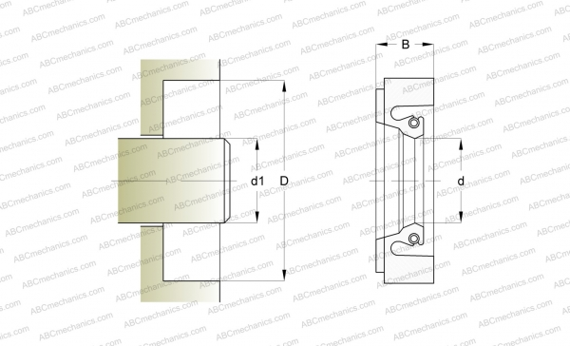

Анкета образец
 |  |  |  |  |  |  |  |  |  |  |  |  |  |  |  |  |  |  |  | И-03-03/2-01-22
Анкета для создания ТМЦ/услуги (Техническое описание)

№ | СКП (общий) наименование | СКП (общий) код | Наименование ТМЦ / услуги (на русском) | Наименование ТМЦ / услуги (на английском) если применимо | Ед.изм. складского учета (основная ) | Ед.изм. складского учета (альтернативная) | Группа товаров по бухгалтерскому счету учета | Группа закупа (наименование) | Группа закупа (код) | Подгруппа закупа (наименование) | Подгруппа закупа (код) | Полная техническая характеристика (и комплектация) | Спецификация, марка и/или модель; Номер детали (или артикул) производителя | Производитель, бренд (наименование) | Указать обязательный или рекомендованный | Где используется (участок, агрегат, оборудование и др.) | Краткое описание и цель использования | Фото бирки (шильдика) если применимо. Обязательно для приборов, оборудования и др. | Фото (общий вид) | Нормативный срок поставки ТМЦ
1 | 2 | 3 | 4 | 5 | 6 | 7 | 8 | 9 | 10 | 11 | 12 | 13 | 14 | 15 | 16 | 17 | 18 | 19 | 20 | 21
 | выбрать | не заполнять | запонить вручную | запонить вручную | выбрать | выбрать | выбрать | выбрать | не заполнять | выбрать | не заполнять | запонить вручную | запонить вручную | запонить вручную | выбрать | запонить вручную | запонить вручную | запонить вручную | запонить вручную | запонить вручную
1 | Щупы измерительные | 2651400 | Щупы для осцилографа BNC CLEQEE P7200 200 МГц X1/X10 (2шт) | Oscilloscope probes | шт | комп | Прочие материалы | Энергооборудование | 504 | Чиллеры | 504.450 | Модель: P7200 Коэффициент ослабления: X1/X10 Входное сопротивление: 10 МОм Входная емкость: 10X: 10pF ~ 13pF Диапазон компенсации: 9pF ~ 25pF Полоса пропускания системы: 10Х: DC-300 МГц Входное напряжение: 10X: <600VDC + AC Vp-p Процесс: инжекционное формование Цвет: черный Длина кабеля: 142 см/55,9 дюйма | CLEQEE P7200 200 МГц X1/X10 | Hantek | рекомендуемый | Общезаводская |  | 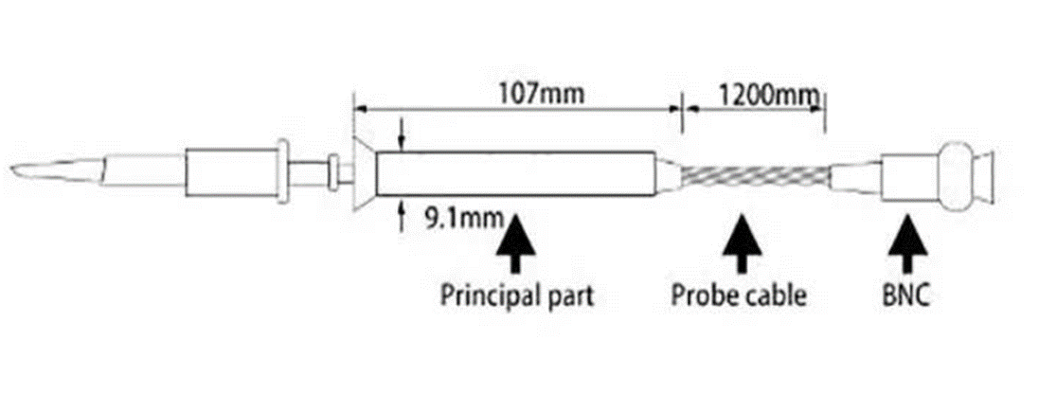 | 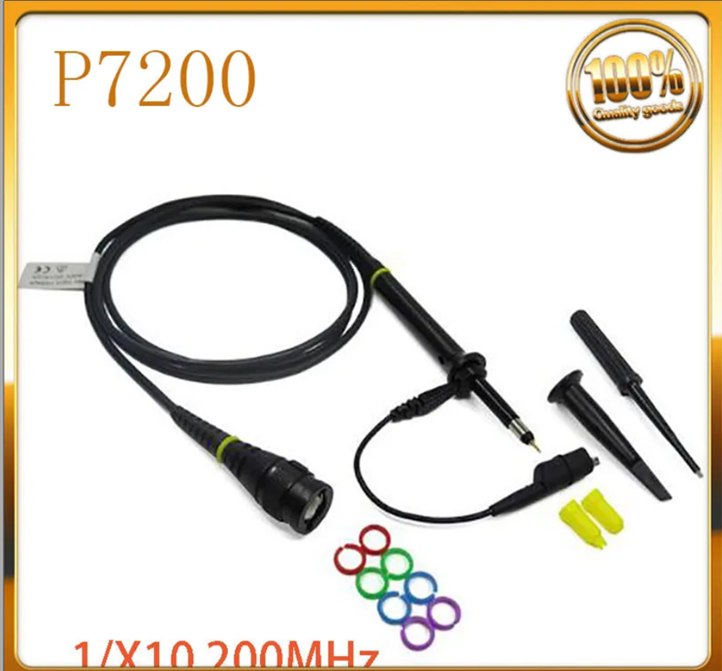 | 30 дней
2 | Канифоль | 2014714 | Канифоль | Rosin | кг | шт | Прочие материалы | Лакокрасочная продукция и инвентарь | 411 | Канифоль. | 411.260 | Канифоль сосновая живичная кусковая молотая |  |  |  | Общезаводская | Канифоль широко используют как паяльный флюс для стальных, медных, цинковых и других деталей из металла, кроме алюминия. Материал легко плавится при высокой температуре (от 50 °C до 130 °C) и так же быстро застывает, соединяя между собой поверхности металлов и припоя |  | 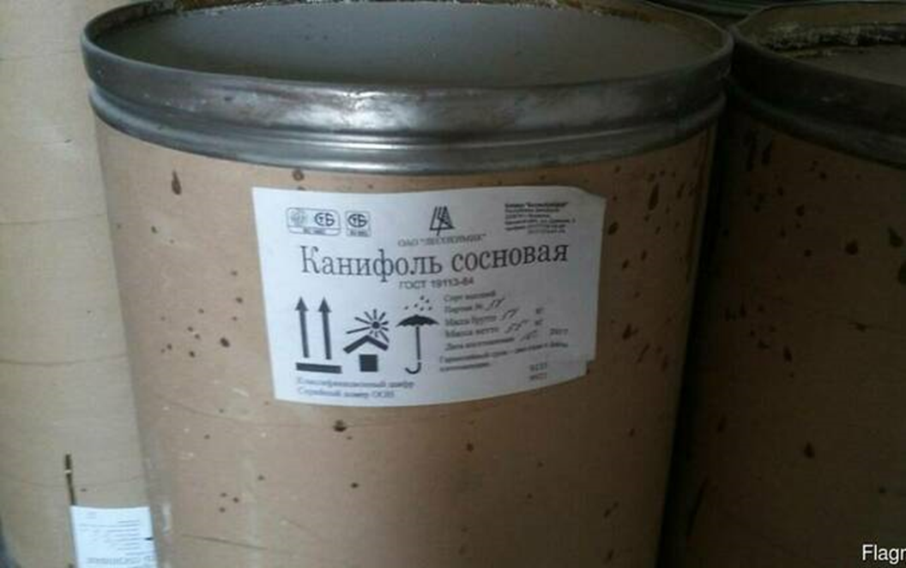 | 20 дней
3 | Нож строительный | 2573600 | Нож строительный малярный для резки обоев | Monter's knife | шт | шт | Прочие материалы | Инструменты | 408 | Ручной инструмент и наборы | 408.110 | Для чистки проводов или кабелей складной или монтажный нож с выдвижным трапециевидным лезвием Вес товара с упаковкой 0.229 kg | Артикул 12249916335 YT-7520 | YATO | рекомендуемый | Общезаводская |  |  | 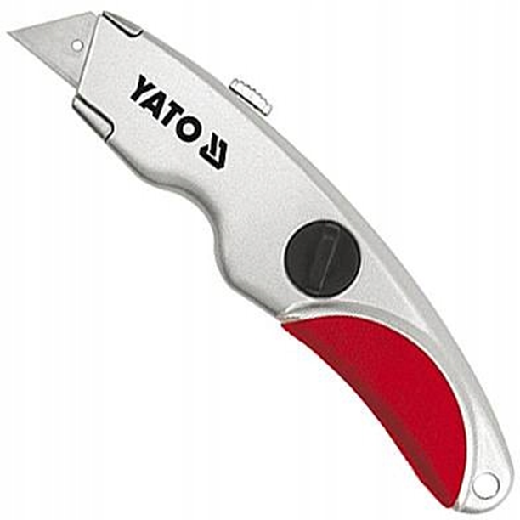 | 25 дней
 |  |  |  |  | т | т | Сырье | Сырье | 101 | Рулон горячекатаный | 101.100 |  |  |  | рекомендуемый
 |  |  |  |  | т | т | Сырье | Сырье | 101 | Рулон горячекатаный | 101.100 |  |  |  | рекомендуемый
 |  |  |  |  | т | т | Сырье | Сырье | 101 | Рулон горячекатаный | 101.100 |  |  |  | рекомендуемый
 |  |  |  |  | т | т | Сырье | Сырье | 101 | Рулон горячекатаный | 101.100 |  |  |  | рекомендуемый
 |  |  |  |  | т | т | Сырье | Сырье | 101 | Рулон горячекатаный | 101.100 |  |  |  | рекомендуемый
 |  |  |  |  | т | т | Сырье | Сырье | 101 | Рулон горячекатаный | 101.100 |  |  |  | рекомендуемый

